Hoja1
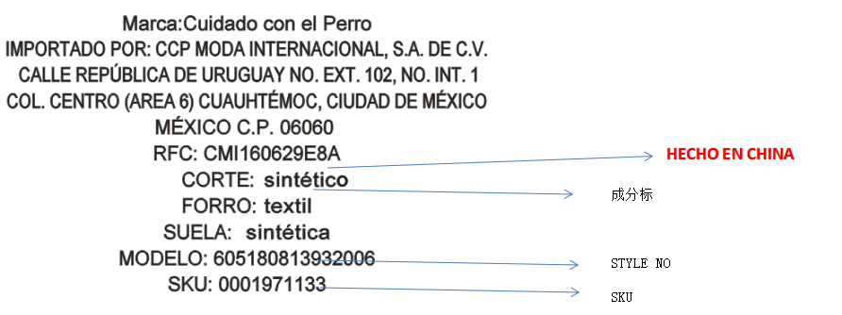
1817 1818 口舌转印标

STYLE NO | 26# | 27# | 28# | 29# | 成份标 | 成份标显示的价格 | 颜色
606181113632001 | 0002004027 | 0002004028 | 0002004029 | 0002004030 | CORTE: sintético FORRO: textil SUELA: sintética | $349.00 | GREY
数量 | 540 | 720 | 500 | 240
606181113632001 | 0002004023 | 0002004024 | 0002004025 | 0002004026 | CORTE: sintético FORRO: textil SUELA: sintética | $349.00 | BROWN
数量 | 675 | 900 | 625 | 300

3.鞋舌印刷：字的颜色按实际颜色印刷，深色做白色字体印刷，浅色做黑色字体印刷（一定要保证印刷清晰）
Marca:Cuidado con el Perro
IMPORTADO POR: CCP MODA INTERNACIONAL, S.A. DE C.V.
CALLE REPÚBLICA DE URUGUAY
NO. EXT. 102, NO. INT. 1,
COL. CENTRO (AREA 6)
CUAUHTÉMOC,
CIUDAD DE MÉXICO, MÉXICO
C.P. 06060
RFC: CMI160629E8A
HECHO EN CHINA
CORTE: SINTÉTICO
FORRO:TEXTIL SUELA: SINTÉTICA
MODELO: 13016060722001（相应STYLE:)
SKU: 0001732192(相应SKU:)

2.5CM

此处字母需改成小写字母

 |  | 3.5CM

